Лист1
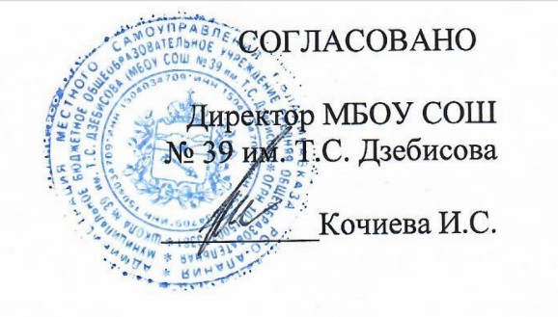
"_24_"_февраля__2022г

Примерное 2 — х недельное меню бесплатного питания учащихся 1 - 4 классов, обучающихся в первую смену, на 2021/22 уч.год
Сезон: зимне-весенний
Возрастная категория: 7 - 11 лет
№ п/п | № Рецептуры | Наименование блюда | Масса порции, г | Пищевые вещества |  |  | Энерге- Тическая ценность (ккал)
 |  |  |  | Белки, г | Жиры, г | Углеводы, г
1 | 2 | 3 | 4 | 6 | 7 | 8 | 9
День 9 | Завтрак:
 | 223/М | Запеканка из творога с молоком сгущенным, 150/30 | 180 | 20.95 | 18.33 | 42.87 | 420.2
 | 379/М | Напиток кофейный на молоке | 180 | 2.74 | 2.26 | 18.6 | 105.7
 |  | Хлеб пшеничный | 40 | 3.04 | 0.4 | 19.32 | 93.0
 | 338/М | Яблоко | 100 | 0.4 | 0.4 | 9.8 | 44.4
 |  | Итого: | 520 | 27.13 | 21.39 | 90.59 | 663.4
Возрастная категория: 12 - 18 лет
День 9 | Обед:
 | 45/М | Салат из белокочанной капусты | 100 | 1.55 | 5.08 | 4.33 | 69.24
 | 98/М | Суп крестьянский с рисом | 250 | 2.18 | 6.19 | 14.63 | 122.95
 | 294/М | Котлеты из индейки с соусом томатным, 100/30 | 130 | 10.62 | 10.95 | 13.49 | 194.99
 | 202/М | Макароны отварные | 180 | 7.44 | 5.49 | 50.76 | 282.21
 | 342/М | Компот из вишни, 200/11 | 200 | 0.16 | 0.04 | 15.42 | 62.68
 |  | Хлеб пшеничный | 30 | 2.37 | 0.3 | 14.49 | 70.14
 |  | Хлеб ржаной | 50 | 3.3 | 0.6 | 19.83 | 97.92
 | Итого за Обед |  | 940 | 27.62 | 28.65 | 132.95 | 900.13

